PHM2
BSE
каталог запчастей PH M2
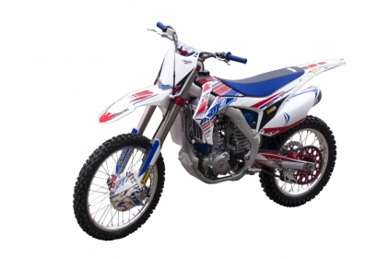

DIAGRAM | ENGINE
 | № | КОД детали | Название | спецификация | кол-во | REMARKS
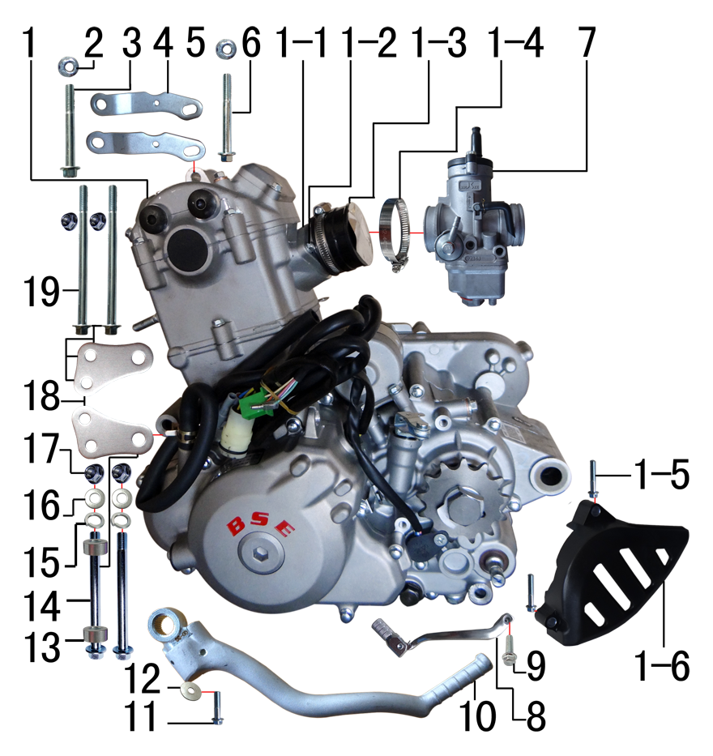 | 1 | L.250.NC53 | NC250CC发动机 | 电脚国六档抛丸水冷无石棉(操作臂加长)520x13T边盖修圆两侧BSE | 1
 | 1-1 | 1.004.0310 | 进气管 | JQ-3V(双梁铝车架) | 1
 | 1-2 | 7.010.0010 | 六角法兰面螺栓 | M6*12蓝白锌 | 2
 | 1-3 | 1.016.0270 | 化油器接口(含抱箍) | NC 250 | 1
 | 1-4 | 1.030.0082 | 不锈钢抱箍 | Φ35-51宽度 10mm | 2
 | 1-5 | 7.010.0050 | 六角法兰面螺栓 | M6*30蓝白锌 | 2
 | 1-6 | 1.137.031A | 发动机左后边盖 | NC250 | 1
 | 2 | 7.140.0020 | 全金属六角法兰面锁紧螺母 | M8蓝白锌 | 4
 | 3 | 7.010.0215 | 六角法兰面螺栓 | M8*70蓝白锌 | 1
 | 4 | 3.530.0242 | 吊片 | J6发动机前上(右) 不锈钢抛丸 | 1
 | 5 | 3.530.0241 | 吊片 | J6发动机前上(左) 不锈钢抛丸 | 1
 | 6 | 7.010.0200 | 六角法兰面螺栓 | M8*60蓝白锌 | 1
 | 7 | 1.016.0140 | 化油器 | NC250 PZ34L | 1
 | 8 | 1.001.0120 | 挂档杆 | 同力2# 银色 | 1
 | 9 | 7.010.0040 | 六角法兰面螺栓 | M6*25蓝白锌 | 1
 | 10 | 1.002.0160 | 启动杆 | NC 250 | 1
 | 11 | 7.010.0130 | 六角法兰面螺栓 | M8*20蓝白锌 | 1
 | 12 | 7.210.0100 | 平垫圈 | Φ8*Φ28*2镀锌 | 1
 | 13 | 3.330.0230 | 发动机后吊挂隔套 | Φ10*Φ20*10镀白锌 | 2
 | 14 | 7.010.0625 | 六角法兰面螺栓 | M10*1.25*127蓝白锌(特制)10.9级 | 2
 | 15 | 7.220.0030 | 弹簧垫圈 | Φ10 白锌 | 2
 | 16 | 7.210.0130 | 平垫圈 | Φ10*Φ18*1.5镀锌 | 2
 | 17 | 7.140.0030 | 全金属六角法兰面锁紧螺母 | M10*1.25蓝白锌 | 2
 | 18 | 3.530.0240 | 吊片 | J6发动机前下 不锈钢抛丸304 厚4mm | 2
 | 19 | 7.010.0295 | 六角法兰面螺栓 | M8*122蓝白锌(特制)10.9级 | 2
 | 20 | 1.061.1111 |  | Engine Sprocket | 1
DIAGRAM | EXHAUST SYSTEM
 | № | КОД детали | Название | спецификация | кол-во | REMARKS
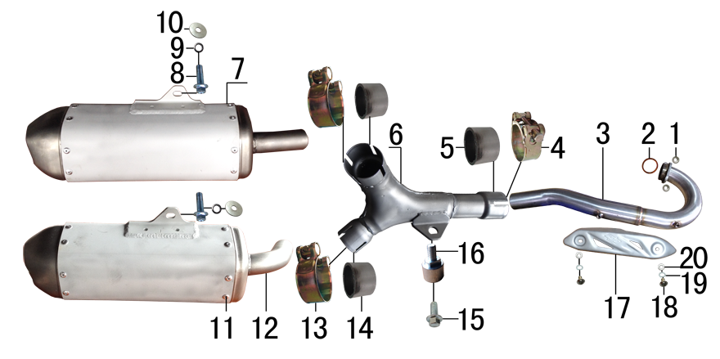 | 1 | 7.170.0030 | 六角法兰面防滑螺母 | M8蓝白锌（通用） | 2
 | 2 | 1.087.0030 | 排气管密封圈 | NC250 | 1
 | 3 | 1.086.0015 | 排气管 | J6铝车架前段焊接总成 不锈钢 | 1
 | 3 | 1.086.001A | 排气管 | J6不锈钢总成(不带增压包 焊MOJO防烫片安装螺母) | 1
 | 4 | 1.089.0150 | 强力抱箍 | Φ44-Φ47(J6排气管用) | 1
 | 5 | 1.087.0060 | 排气管密封圈 | 石墨垫φ38*φ46*30 | 1
 | 6 | 1.086.0016 | 排气管 | J6铝车架中段(三通)焊接总成 不锈钢 | 1
 | 7 | 1.085.0056 | 排气筒 | J6铝筒(右) 喷砂氧化亚光银色 | 1
 | 8 | 7.010.0140 | 六角法兰面螺栓 | M8*25蓝白锌 | 2
 | 9 | 7.220.0020 | 弹簧垫圈 | Φ8 白锌 | 2
 | 10 | 7.210.0090 | 平垫圈 | Φ8*Φ22镀锌 | 2
 | 11 | 7.250.0030 | 抽芯铆钉 | 4.8*16 | 32
 | 12 | 1.085.0055 | 排气筒 | J6铝筒(左) 喷砂氧化亚光银色 | 1
 | 13 | 1.089.0040 | 排气管抱扣 | D8筒专用Φ40-Φ43 | 2
 | 14 | 1.087.0050 | 排气管密封圈 | 石墨垫φ35*φ41*25 | 2
 | 15 | 7.010.0130 | 六角法兰面螺栓 | M8*20蓝白锌 | 1
 | 16 | 1.084.0020 | 排气管固定套 | J6 φ20*16-φ15*4-M8镀白锌 | 1
 | 17 | 1.081.0080 | 防烫片 | 自制MOJO抛丸 不锈钢(304) | 1
 | 18 | 7.060.0020 | 内六角平圆头螺钉 | M6*10蓝白锌 | 2
 | 19 | 7.220.0010 | 弹簧垫圈 | Φ6 白锌 | 2
 | 20 | 7.210.0040 | 平垫圈 | Φ6*Φ12镀锌 | 2

DIAGRAM | TRIPLE CLAMP SYSTEM
 | № | КОД детали | Название | спецификация | кол-во | REMARKS
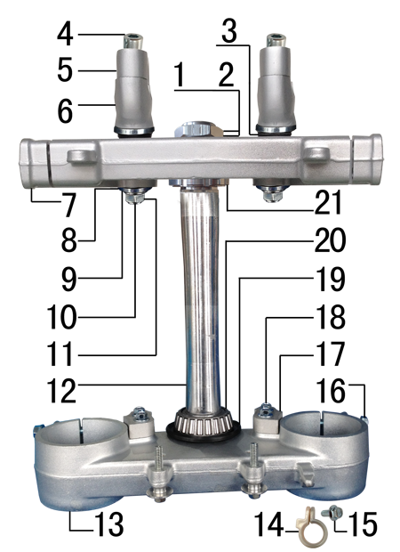 | 1 | 7.210.0330 | 平垫圈 | Φ26*Φ35*1镀白锌(BSE250方向柱专用) | 1
 | 2 | 7.270.0060 | 方向柱锁紧螺母 | M26*1 | 1
 | 3 | 3.250.0030 | 橡胶缓冲块 | 锥度BSE250方向器 | 4
 | 4 | 7.070.0170 | 内六角圆柱头螺钉 | M8*30蓝白锌 | 4
 | 5 | 4.080.0210 | 上压块 | BSE250(单孔) Φ28.8 亚光本色 | 2
 | 6 | 4.090.0240 | 下压块 | BSE250(单孔) Φ28.8 亚光本色 | 2
 | 7 | 4.060.0245 | 上联板 | BSE250 Φ54*192亚光本色 轴孔φ26.5款 | 1
 | 8 | 7.210.0340 | 台阶垫圈 | Φ26*Φ30*3镀白锌(BSE250压块专用) | 4
 | 9 | 7.210.0180 | 平垫圈 | Φ12*Φ24*1.5镀锌 | 2
 | 10 | 7.020.0100 | 下压块安装螺栓 | M12*1.25*72蓝白锌(铣平) | 2
 | 11 | 7.140.0040 | 全金属六角法兰面锁紧螺母 | M12*1.25蓝白锌 | 2
 | 12 | 4.100.0160 | 方向轴 | BSE250(7075铝273mm) | 1
 | 13 | 4.070.0215 | 下联板 | BSE250 Φ60*192亚光本色 轴孔φ30.2款 | 1
 | 14 | 7.430.0090 | 卡扣 | BSE250前刹车线 本色 | 1
 | 15 | 7.010.0020 | 六角法兰面螺栓 | M6*16蓝白锌 | 1
 | 16 | 7.010.0172 | 六角法兰面螺栓 | M8*40蓝白锌(联板安装特制) | 8
 | 17 | 4.102.0010 | 转向限位块 | BSE250 铝 银色 | 2
 | 18 | 7.010.0030 | 六角法兰面螺栓 | M6*20蓝白锌 | 4
 | 19 | 7.280.0020 | 防尘盖 | 新J5上下胶垫 内孔30 | 2
 | 20 | 7.350.0090 | 锥度轴承 | Φ30*Φ55(32006) | 2
 | 21 | 7.270.0040 | 方向柱调节螺母 | CNC M30*1 | 1

DIAGRAM | FRAME SYSTEM
 | № | КОД детали | Название | спецификация | кол-во | REMARKS
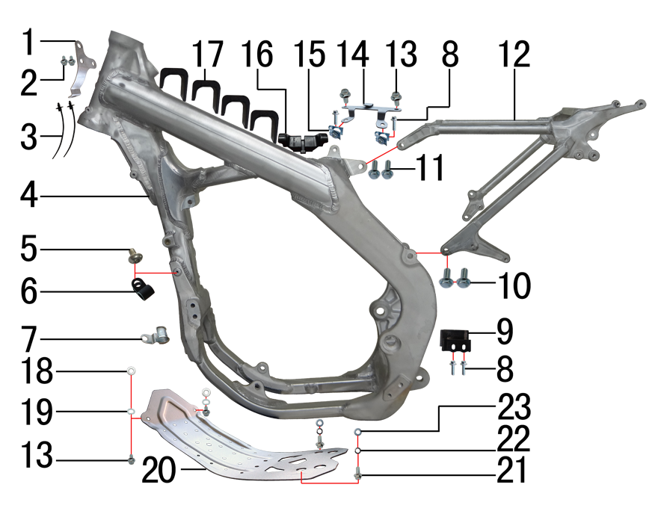 | 1 | 7.430.0100 | 线夹 | BSE250电缆线 不锈钢本色1.5mm | 1
 | 2 | 7.010.0000 | 六角法兰面螺栓 | M6*8蓝白锌 | 2
 | 3 | 8.010.0090 | 扎带(带圆头) | 5*168 黑色 | 2
 | 4 | 3.500.0050 | 铝车架 | BSE250 喷砂亚光银色 | 1
 | 5 | 7.060.0020 | 内六角平圆头螺钉 | M6*10蓝白锌 | 1
 | 6 | 7.430.0060 | 卡扣 | 金吉黑色后刹尼龙 | 1
 | 7 | 1.150.0010 | 发动机外线卡 | 普125 | 1
 | 8 | 7.010.0020 | 六角法兰面螺栓 | M6*16蓝白锌 | 4
 | 9 | 3.190.0030 | 链条滑块 | BSE250橡胶 | 1
 | 10 | 7.010.0391 | 六角法兰面螺栓 | M10*1.25*25蓝白锌10.9级 | 2
 | 11 | 7.010.0140 | 六角法兰面螺栓 | M8*25蓝白锌 | 2
 | 12 | 3.700.0300 | 铝后尾架 | BSE250 喷砂亚光银色 | 1
 | 13 | 7.010.0010 | 六角法兰面螺栓 | M6*12蓝白锌 | 4
 | 14 | 3.740.0060 | 固定片 | BSE250空滤盒 磨砂银 | 1
 | 15 | 7.190.0010 | 卡片螺母 | M6 蓝白锌 | 2
 | 16 | 3.250.0050 | 橡胶缓冲块 | BSE250油壶(油箱后端) | 1
 | 17 | 3.250.0040 | 橡胶缓冲块 | BSE250油壶U型(油箱两侧) | 4
 | 18 | 7.210.0040 | 平垫圈 | Φ6*Φ12镀锌 | 2
 | 19 | 7.220.0010 | 弹簧垫圈 | Φ6 白锌 | 2
 | 20 | 3.540.0170 | 发动机底板 | J6铝车架 铝 银色 | 1
 | 21 | 7.010.0130 | 六角法兰面螺栓 | M8*20蓝白锌 | 2
 | 22 | 7.220.0020 | 弹簧垫圈 | Φ8 白锌 | 2
 | 23 | 7.210.0080 | 平垫圈 | Φ8*Φ16镀锌 | 2

DIAGRAM | FRAME SPARE PARTS
 | № | КОД детали | Название | спецификация | кол-во | REMARKS
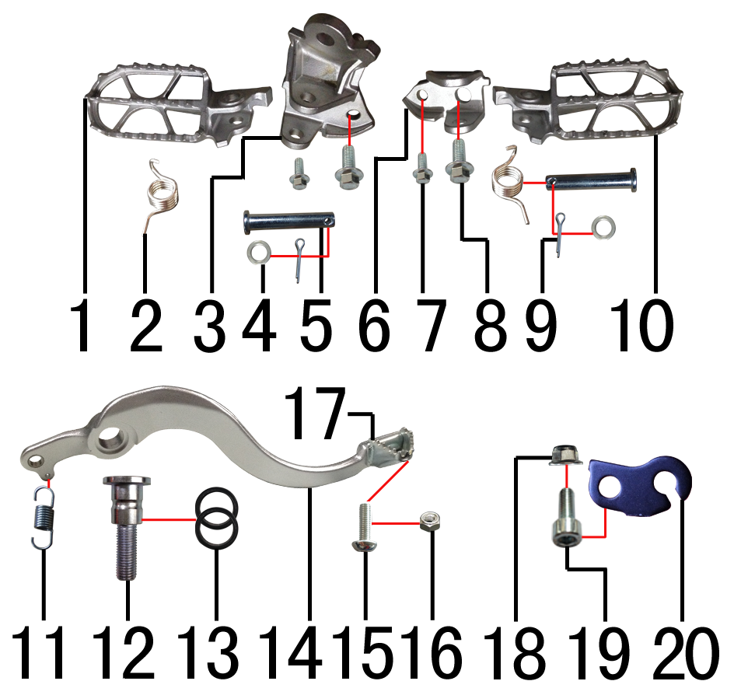 | 1 | 3.570.0121 | 脚蹬 | BSE250不锈钢(左)抛丸 201# | 1
 | 2 | 3.590.0050 | 脚蹬扭簧 | 铝车架(左、右) 电镀 | 1
 | 3 | 3.580.0071 | 脚蹬支架 | BSE250不锈钢(左) 201# | 1
 | 4 | 7.210.0120 | 平垫圈 | Φ10*Φ16*1.0镀锌 | 2
 | 5 | 7.240.0036 | 圆柱销 | Φ10*45蓝白锌 10.9级 | 2
 | 6 | 3.580.0072 | 脚蹬支架 | BSE250不锈钢(右) 201# | 1
 | 7 | 7.010.0130 | 六角法兰面螺栓 | M8*20蓝白锌 | 2
 | 8 | 7.010.0651 | 六角法兰面螺栓 | M12*1.25*25蓝白锌(特制)10.9级 | 2
 | 9 | 7.230.0030 | 开口销 | Φ2.5*16 白锌 | 3
 | 10 | 3.570.0122 | 脚蹬 | BSE250不锈钢(右)抛丸 201# | 1
 | 11 | 4.270.0100 | 脚刹杆弹簧 | J2 | 1
 | 12 | 7.300.0020 | 内六角台阶螺栓 | Ф15*18.5-M10*1.25-40蓝白锌(铝车架) | 1
 | 13 | 7.280.0030 | 胶垫 | 15*20*2.5(BSE250脚刹杆专用) | 2
 | 14 | 4.260.0500 | 脚刹杆 | CRF铝(6061) 亚银(不带头) | 1
 | 15 | 7.060.0033 | 内六角平圆头螺钉 | M6*16蓝白锌 | 1
 | 16 | 7.150.0010 | 全金属六角锁紧螺母 | M6蓝白锌 | 1
 | 17 | 4.280.0030 | 脚刹杆头 | 铁 BSK(J1/J5) 银色 | 1
 | 18 | 7.140.0020 | 全金属六角法兰面锁紧螺母 | M8蓝白锌 | 1
 | 19 | 7.070.0150 | 内六角圆柱头螺钉 | M8*20蓝白锌 | 1
 | 20 | 3.750.0010 | 支架 | 离合线J5 黑色 | 1

DIAGRAM | FRAME SPARE PARTS
 | № | КОД детали | Название | спецификация | кол-во | REMARKS
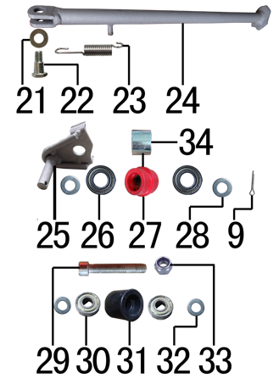 | 21 | 7.210.0180 | 平垫圈 | Φ12*Φ24*1.5镀锌 | 1
 | 22 | 7.030.0010 | 外六角台阶螺栓 | M10*25镀白锌 | 1
 | 23 | 3.620.0010 | 边支撑弹簧 | 90mm | 1
 | 24 | 3.610.0205 | 边支撑 | 340mm变径磨砂银窄头(J6专用18/21) | 1
 | 25 | 2.070.0070 | 涨紧轮固定焊接组件 | 涨紧轮(J6) 磨砂银 | 1
 | 26 | 7.390.0200 | 全封闭轴承 | 6900 | 2
 | 27 | 2.060.0015 | 涨紧轮 | BSE MOTO 红色橡胶中凸 | 1
 | 28 | 7.210.0130 | 平垫圈 | Φ10*Φ18*1.5镀锌 | 2
 | 29 | 7.120.0080 | 不锈钢内六角 | M8*50 | 1
 | 30 | 7.390.0010 | 全封闭轴承 | 608 | 2
 | 31 | 2.060.0010 | 涨紧轮 | BSE MOTO 黑色 | 1
 | 32 | 7.210.0080 | 平垫圈 | Φ8*Φ16镀锌 | 2
 | 33 | 7.160.0040 | 非金属嵌件六角锁紧螺母 | M8蓝白锌 | 1
 | 34 | 3.330.0390 | 隔套 | Φ12.5*Φ18*13.5镀白锌 | 1

DIAGRAM | REAR LINKAGE SYSTEM
 | № | КОД детали | Название | спецификация | кол-во | REMARKS
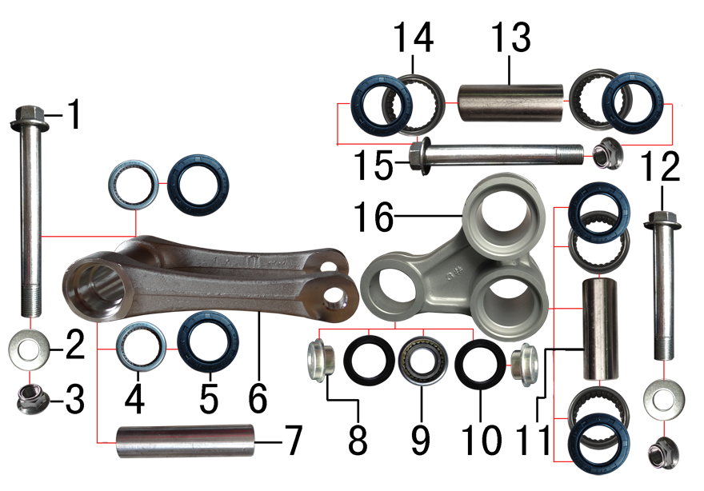 | 1 | 7.010.0791 | 六角法兰面螺栓 | M12*1.25*140蓝白锌(特制) | 1
 | 2 | 7.210.0180 | 平垫圈 | Φ12*Φ24*1.5镀锌 | 2
 | 3 | 7.140.0040 | 全金属六角法兰面锁紧螺母 | M12*1.25蓝白锌 | 3
 | 4 | 7.360.0010 | 滚针轴承 | HK2012 | 2 | Fw 20 mm D 26 mm C 12 mm r min. 0.8 mm
 | 5 | 7.330.0010 | 油封 | Φ20*32*5 | 6
 | 6 | 3.160.0020 | 摇架叉 | KTM(250CC)U形 银色 | 1
 | 7 | 3.340.0341 | 拉杆车架连接衬套 | Φ20*Φ12*82mm (BSE250铝车架)轴承钢 | 1
 | 8 | 3.340.0390 | 后减摇臂外衬套 | Ф10*9.5-Ф14*5 蓝白锌(铝摇臂专用) | 2
 | 9 | 7.360.0160 | 滚针轴承 | HK1913(满针带衬套) | 1 | HK1913 (19х26х13)
 | 10 | 7.330.0350 | 专用油封 | 铝三角摇臂(Φ18*Φ26*3) | 2
 | 11 | 3.340.0291 | 摇臂拉杆连接内衬套 | Φ20*Φ12*54mm J1/J5/189通用 轴承钢 | 1
 | 12 | 7.010.0720 | 摇臂拉杆安装螺栓 | M12*1.25*95蓝白锌(定制)10.9级 J1/J2/J5/T9/PH10通用 | 1
 | 13 | 3.340.0321 | 摇臂平叉连接内衬套(新刀型款J5) | Φ20*Φ12*55mm J1/J5 轴承钢 | 1
 | 14 | 7.360.0081 | 滚针轴承 | HK2020(FY满针) | 4 | Fw 20 mm D 26 mm C 20 mm r min. 0.8 mm
 | 15 | 7.010.0731 | 摇臂平叉六角法兰螺栓 | M12*1.25*107蓝白锌10.9级 | 1
 | 16 | 3.170.0025 | 三角摇臂 | BSE250(MOJO) 亚光银色 | 1

DIAGRAM | SWINGARM SYSTEM
 | № | КОД детали | Название | спецификация | кол-во | REMARKS
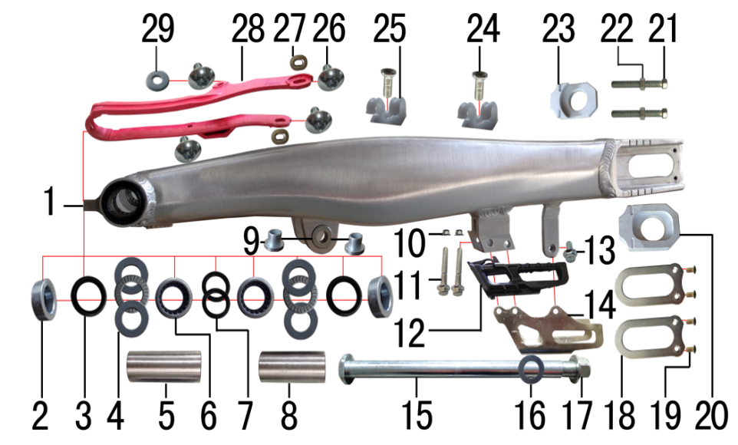 | 1 | 3.510.0190 | 刀型铝平叉 | 18寸(2015款BSE250铝车架)含滚针轴承 抛光拉丝 | 1
 | 2 | 3.340.0053 | 刀型铝平叉外隔套(BSE250铝车架) | Ф28*Ф17.5*5.5mm J6 | 2
 | 3 | 7.330.0061 | 骨架油封 | Φ28*37*5 | 2
 | 4 | 7.370.0020 | 平面推力轴承 | Φ22*Φ36*6 | 2
 | 5 | 3.340.0062 | 铝平叉左隔套(BSE250铝车架) | Ф22*Ф17*55mm J6 轴承钢 | 1
 | 6 | 7.360.0150 | 滚针轴承 | HK222930 | 2
 | 7 | 7.330.0031 | 骨架油封 | Φ22*29*4 | 2
 | 8 | 3.340.0072 | 铝平叉右隔套(BSE250铝车架) | Ф22*Ф17*49mm J6 轴承钢 | 1
 | 9 | 3.340.0370 | 刀型铝平叉台阶衬套 | Ф16*13*18-Ф12mm （浩旭） | 2
 | 10 | 7.140.0010 | 全金属六角法兰面锁紧螺母 | M6蓝白锌 | 2
 | 11 | 7.010.0080 | 六角法兰面螺栓 | M6*45蓝白锌 | 2
 | 12 | 2.100.0090 | 调链器 | 新款J5(左右) | 1
 | 13 | 7.010.0010 | 六角法兰面螺栓 | M6*12蓝白锌 | 1
 | 14 | 2.110.0020 | 调链器保护罩 | CRF250款(新J5) 抛光拉丝 | 1
 | 15 | 3.320.0040 | 平叉轴 | 蓝白锌Φ17*248*M16*1.5(J6铝车架) 两端M6螺纹孔 10.9级 | 1
 | 16 | 7.210.0350 | 平垫圈 | Φ16.5*Φ28*1不锈钢(金工制作) | 1
 | 17 | 7.140.0060 | 全金属六角法兰面锁紧螺母 | M16蓝白锌 | 1
 | 18 | 3.350.0051 | 平叉挡片 | 新刀型铝平叉(白锌) | 2
 | 19 | 7.090.0050 | 十字槽沉头螺钉 | M5*10蓝白锌 | 4
 | 20 | 3.690.0110 | 铝千斤片 | BSE250亚银(左沉) | 1
 | 21 | 7.020.0081 | 六角头螺栓 | M8*60 全牙 S10 蓝白锌 10.9级 | 2
 | 22 | 7.180.0040 | 六角螺母 | M8 S12 蓝白锌 | 2
 | 23 | 3.690.0111 | 铝千斤片 | BSE250亚银(右) | 1
 | 24 | 7.090.0030 | 十字槽沉头螺钉 | M6*12蓝白锌 | 2
 | 25 | 7.430.0030 | 后刹管夹 | 双孔φ12 | 2
 | 26 | 7.050.0011 | 内六角大扁头螺钉 | M6*12蓝白锌 | 4
 | 27 | 3.350.0070 | MOJO平叉护套垫片 | 椭圆形(电镀) | 2
 | 28 | 3.350.0025 | 平叉护套 | MOJO 红色橡胶 | 1
 | 29 | 7.210.0070 | 平垫圈 | Φ6*Φ18*1.5镀锌 | 1

DIAGRAM | SUSPENSION SYSTEM
 | № | КОД детали | Название | спецификация | кол-во | REMARKS
 |  | 3.270.1357PRO | Вилка передняя WP/M-серия 930mm*54*60
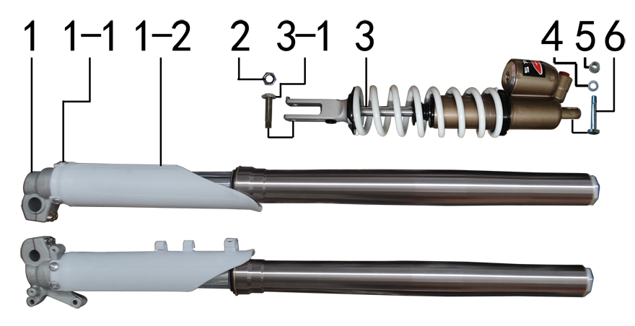 | 1 | 3.270.1357 | 前减震 | 正林 930mm*54*60浅灰色双调(本田下脚)配护板 | 1
 | 1-1 | 7.080.0050 | 伞头内六角螺丝 | 台阶M6*9 白锌（525） | 6
 | 1-2 | 3.290.0110 | 前减震保护片 | J1/J5 白色 | 1
 | 1-3 | 7.330.0390 | 油封 | Φ48*57.8(J5水冷前减震) | 2
 | 2 | 7.150.0050 | 全金属六角锁紧螺母 | M10x1.25蓝白锌 | 2
 | 3 | 3.280.0845 | 后减震 | NC新款 480mm白色弹外置双调 联体气包 | 1
 | 3-1 |  | 后减震下安装螺栓 | M10*1.25*43军绿色(铣平) 正林配 | 1
 | 4 | 7.210.0130 | 平垫圈 | Φ10*Φ18*1.5镀锌 | 1
 | 5 | 7.140.0030 | 全金属六角法兰面锁紧螺母 | M10*1.25蓝白锌 | 1
 | 6 | 7.010.0545 | 后减震上安装螺栓 | M10*1.25*65蓝白锌(铣平) | 1

DIAGRAM | OPERATING SYSTEM
 | № | КОД детали | Название | спецификация | кол-во | REMARKS
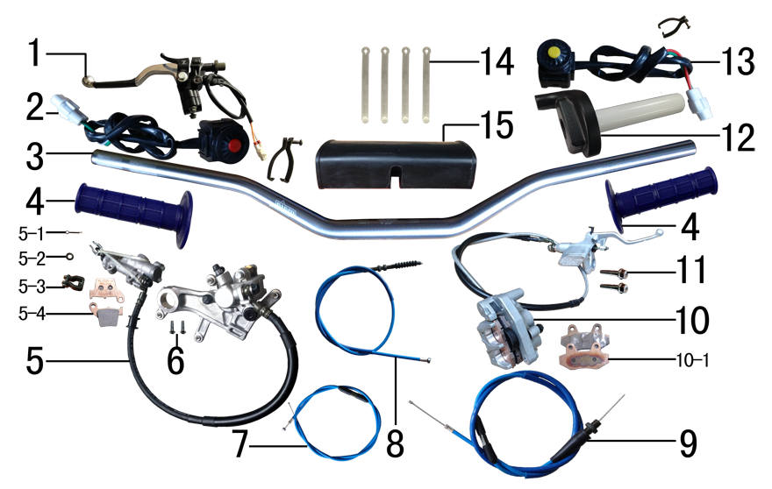 | 1 | 4.290.0030 | 离合手柄 | BSK450CC带座 | 1
 | 2 | 5.130.0035 | 开关 | 红色一点式熄火(防水) 线长430mm | 1
 | 3 | 4.010.0400 | 铝车把 | HR-CB002-112 喷砂阳极枪色雷雕(7075) | 1
 | 4 | 4.030.0040 | 把套 | 蓝色(软) | 1
 | 5 | 4.170.0221 | 后碟刹器BSE250 | CRF本色氧化 49孔距78顶杆长度黑色橡胶耐高压油管长度600mm(711) | 1
 | 5-1 | 7.230.0010 | 开口销 | Φ1.5*16 白锌 | 1
 | 5-2 | 7.210.0040 | 平垫圈 | Φ6*Φ12镀锌 | 1
 | 5-3 | 4.210.0010 | 后刹顶杆U型叉 | 含圆柱销 开口销 | 1
 | 5-4 | 4.450.0200 | 摩擦片 | BSE250后(烧结) | 1
 | 6 | 7.060.0033 | 内六角平圆头螺钉 | M6*16蓝白锌 | 2
 | 7 | 4.130.0021 | 风门线 | 900+53内装可调(PZ34L)mojo蓝色 | 1
 | 8 | 4.120.0171 | 离合线 | 1050+85 mojo蓝色 | 1
 | 9 | 4.110.0366 | 油门线 | 960+150双调 mojo蓝色 | 1
 | 10 | 4.160.0191 | 前碟刹器BSE250 | CRF本色氧化 油管长度1230mm(711) | 1
 | 10-1 | 4.450.0190 | 摩擦片 | BSE250前(烧结) | 1
 | 11 | 7.010.0172 | 六角法兰面螺栓 | M8*40蓝白锌(联板安装特制) | 2
 | 12 | 4.050.0130 | 油门座 | liKEE黑色铝(含把芯) | 1
 | 13 | 5.130.0055 | 开关 | 黄色一点式启动(防水) 线长430mm | 1
 | 14 | 8.010.0080 | 扎带 | MOJO弹性 75mm | 4
 | 15 | 6.040.0040 | 胶棉管 | 方型(内宽72mm) | 1

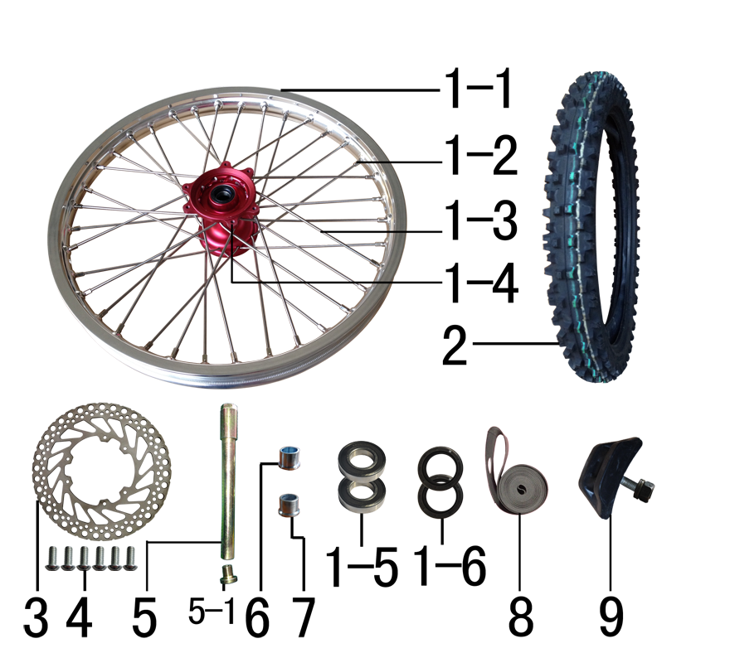
DIAGRAM | FRONT WHEEL SYSTEM
 | № | КОД детали | Название | спецификация | кол-во | REMARKS
 | 1 | 3.070.0548 | 前轮毂总成 | 450-2 铝1.60*21(2个气门嘴孔) 表面CNC电泳红色+MOJO银色 | 1
 | 1-1 | 3.020.1290 | 铝圈 | WM 1.60*21银色（7116-1）2只气门孔 MOJO | 1
 | 1-2 | 3.050.0020 | 辐条螺帽 | 8K | 36
 | 1-3 | 3.040.0101 | 辐条 | 前轮21寸 250不锈钢(8K)240mm | 36
 | 1-4 | 3.010.0245 | 毂芯 | 450-2前 表面CNC电泳红色 | 1
 | 1-5 | 7.390.0230 | 全封闭轴承 | 6904 | 2
 | 1-6 | 7.330.0056 | 油封 | Φ26*37*7 | 2
 | 2 | 3.090.0426 | 伊诺华深齿轮胎 | 80/100-21(IA-3207) | 1
 | 2-1 | 3.090.0425 | 伊诺华深齿内胎 | 80/100-21 | 1
 | 2-2 | 3.090.0421 | 伊诺华深齿外胎 | 80/100-21 | 1
 | 3 | 4.230.0170 | 前碟刹盘 | BSK Φ238*100圆平(PO63) | 1
 | 4 | 7.060.0030 | 内六角平圆头螺钉 | M6*14蓝白锌 10.9级 | 6
 | 5 | 3.130.0011 | 前轮轴 | 内六角镀彩锌Φ20*217-台阶Φ25-44mm 含螺母 | 1
 | 5-1 | 3.130.0020 | 前轮轴螺母 | M16*1.5*23 镀彩锌 | 1
 | 6 | 3.330.0865 | 前轮左隔套 | Ф30*Ф20.2*25-Ф26蓝白锌 J6前轮左隔套 | 1
 | 7 | 3.330.0860 | 前轮左隔套 | Ф30*Ф20.2*24-Ф26蓝白锌 J1/J5前轮左隔套 | 1
 | 8 | 3.030.0080 | 衬带 | 21寸 | 1
 | 9 | 3.110.0020 | 内胎防滑锁 | 1.60铝 | 1

DIAGRAM | REAR WHEEL SYSTEM
 | № | КОД детали | Название | спецификация | кол-во | REMARKS
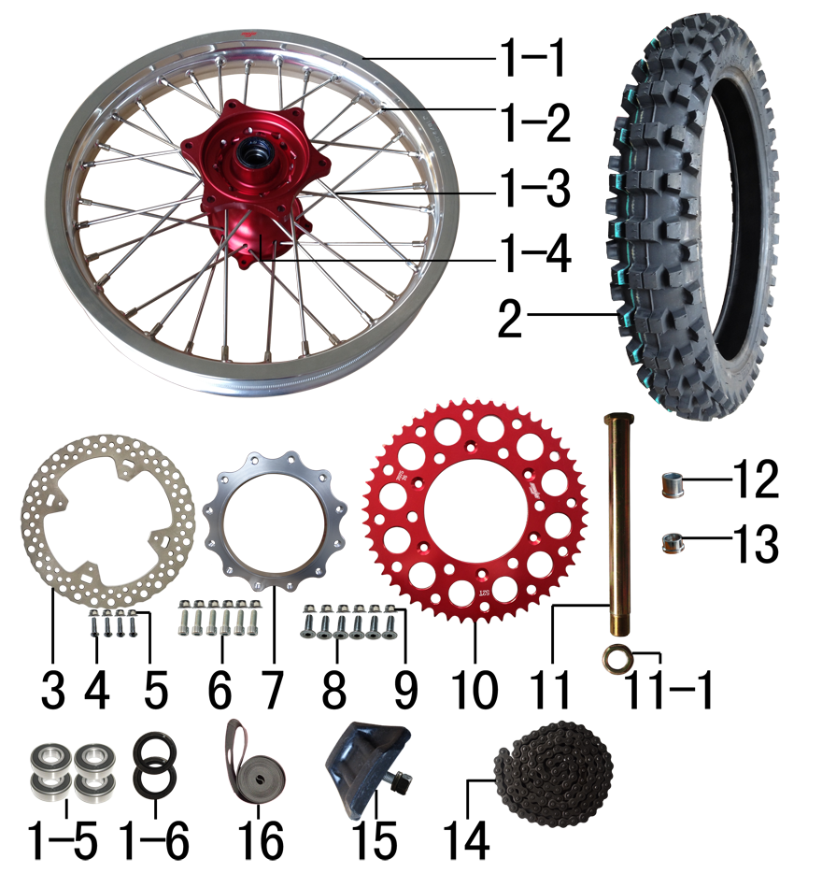 | 1 | 3.080.0338 | 后轮毂总成 | 450-2 铝2.15*18(2个气门嘴孔) 表面CNC电泳红色+MOJO银色 | 1
 | 1-1 | 3.020.1340 | 铝圈 | WM 2.15*18银色（7116-1）2只气门孔 MOJO | 1
 | 1-2 | 3.050.0020 | 辐条螺帽 | 8K | 32
 | 1-3 | 3.040.0346 | 辐条 | 后轮18寸 250内不锈钢193mm(8K) | 16
 | 1-3 | 3.040.0336 | 辐条 | 后轮18寸 250外不锈钢(8K)198mm | 16
 | 1-4 | 3.010.0255 | 毂芯 | 450-2后 表面CNC电泳红色 | 1
 | 1-5 | 7.390.0240 | 全封闭轴承 | 6905 | 4
 | 1-6 | 7.330.0103 | 油封 | Φ33*43*7 | 2
 | 2 | 3.090.0402 | 伊诺华深齿轮胎 | 100/90-18(IA-3205) | 1
 | 2-1 | 3.090.0411 | 伊诺华深齿外胎 | 100/90-18 | 1
 | 2-2 | 3.090.0410 | 伊诺华深齿内胎 | 100/90-18 | 1
 | 3 | 4.240.0150 | 后碟刹盘 | BSK Φ240*121圆平(PO65) | 1
 | 4 | 7.060.0040 | 内六角平圆头螺钉 | M6*20蓝白锌 10.9级 | 4
 | 5 | 7.140.0010 | 全金属六角法兰面锁紧螺母 | M6蓝白锌 | 4
 | 6 | 7.070.0171 | 内六角圆柱头螺钉 | M8*32蓝白锌 10.9级 | 6
 | 7 | 2.130.0010 | 链轮座 | CNC 银色7075(BSK) | 1
 | 8 | 7.040.0040 | 内六角沉头螺钉 | M8*25蓝白锌 10.9级 | 6
 | 9 | 7.140.0020 | 全金属六角法兰面锁紧螺母 | M8蓝白锌 | 12
 | 10 | 2.040.0603 | 链轮 | 520*125*52 CNC红色(MOJO商标) | 1
 | 11 | 3.130.0040 | 后轮轴 | 镀彩锌Φ25*259-扁方Φ40-28mm 含螺母 | 1
 | 11-1 | 3.130.0050 | 后轮轴螺母 | M24*1.5 镀彩锌 | 1
 | 12 | 3.330.0930 | 后轮左隔套 | Ф36*Ф25.2*33-Ф32蓝白锌 J2/T9/189通用 | 1
 | 13 | 3.330.0891 | 后轮右隔套 | Ф36*Ф25.2*21-Ф32蓝白锌 J5后轮右隔套(配新款本田后碟刹) | 1
 | 14 | 2.010.0450 | KMC链条 | 520*116L黑色 | 1
 | 15 | 3.110.0050 | 内胎防滑锁 | 2.15铝 | 1
 | 16 | 3.030.0060 | 衬带 | 18寸 | 1

DIAGRAM | AIR FILTER SYSTEM
 | № | КОД детали | Название | спецификация | кол-во | REMARKS
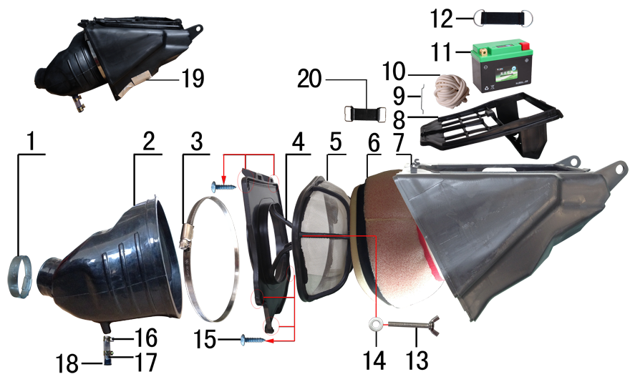 | 1 | 1.030.0040 | 空滤器抱箍 | 铁Φ38-57 | 1
 | 2 | 1.028.0100 | 空滤器喉管 | BSE250 黑色 | 1
 | 3 | 1.030.0100 | 不锈钢抱箍 | Φ160-180 | 1
 | 4 | 1.031.0070 | 空滤器前盖 | BSE250-19 我司提供铝螺套 | 1
 | 5 | 1.034.0090 | 空滤器海绵支架 | BSE250-22 我司提供自制防火星网 | 1
 | 6 | 1.029.0090 | 空滤器滤芯 | BSE250(海绵) 我司提供密封条 | 1
 | 7 | 1.032.0060 | 空滤器后盖 | BSE250-20 | 1
 | 8 | 3.630.0140 | 电池盒 | BSE250-23 黑色 | 1
 | 9 | 1.034.0150 | 空滤器盒铁丝卡 | BSE250 φ2.3不锈钢 | 1
 | 10 | 9.090.0085 | 硅胶发泡圆条 | Φ4.0 | 0.65
 | 11 | 5.020.0120 | 锂电池 | HJTZ7S-FPP-B 12V3AH(带保护） | 1
 | 12 | 6.310.0050 | 橡胶绷带 | MOJO L105MM | 1
 | 13 | 7.130.0010 | 蝶形螺钉 | M6*40 | 1
 | 14 | 7.210.0070 | 平垫圈 | Φ6*Φ18*1.5镀锌 | 1
 | 15 | 7.100.0050 | 十字槽盘头自攻螺钉 | 4.2*16白锌 | 6
 | 16 | 7.290.0030 | 油管卡扣 | Φ13.5(J6空滤器用) | 2
 | 17 | 9.200.0030 | 透明管 | Φ12 | 0.03
 | 18 | 1.083.0050 | 圆管堵头 | φ12.5橡胶黑色 | 1
 | 19 | 9.015.0020 | 隔热耐高温铝箔纸胶带 | 50*20米 | 0.04
 | 20 | 6.310.0040 | 橡胶绷带 | MOJO L85MM | 1

DIAGRAM | ELECTRIC PARTS
 | № | КОД детали | Название | спецификация | кол-во | REMARKS
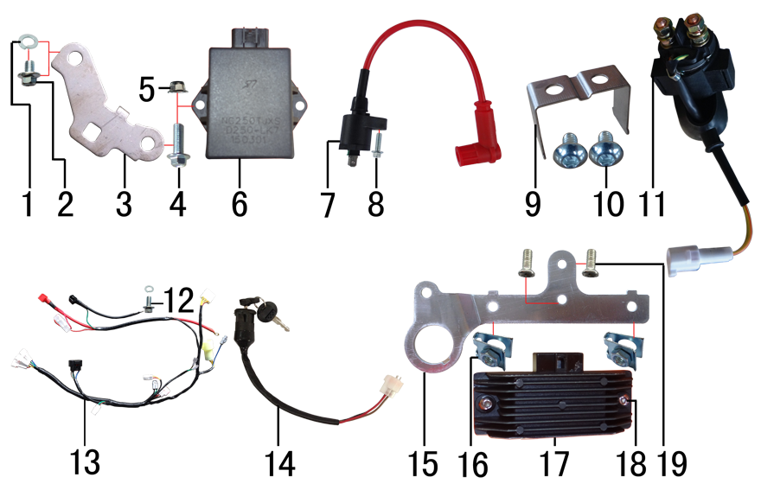 | 1 | 7.220.0010 | 弹簧垫圈 | Φ6 白锌 | 2
 | 2 | 7.010.0000 | 六角法兰面螺栓 | M6*8蓝白锌 | 1
 | 3 | 3.760.0020 | 点火器固定片 | BSE250 不锈钢抛丸 | 1
 | 4 | 7.010.0020 | 六角法兰面螺栓 | M6*16蓝白锌 | 1
 | 5 | 7.140.0010 | 全金属六角法兰面锁紧螺母 | M6蓝白锌 | 1
 | 6 | 5.090.0140 | 点火器 | NC250(DCI-ZSE30-001) | 1
 | 7 | 5.030.0060 | 高压包 | 110CC红色(GY6) | 1
 | 8 | 7.010.0030 | 六角法兰面螺栓 | M6*20蓝白锌 | 1
 | 9 | 3.740.0080 | 固定片 | BSE250继电器 不锈钢1mm | 1
 | 10 | 7.060.0020 | 内六角平圆头螺钉 | M6*10蓝白锌 | 2
 | 11 | 5.060.0025 | 继电器 | 12V(防水插件) 线长160mm | 1
 | 12 | 7.010.0010 | 六角法兰面螺栓 | M6*12蓝白锌 | 1
 | 13 | 5.010.0510 | 总线 | 歼6 防水插件 | 1
 | 14 | 5.150.0045 | 电门锁 | 3档3线防水插件 折叠钥匙 线长200mm | 1
 | 15 | 3.740.0070 | 固定片 | BSE250整流器3.5mm(含电门锁孔) 银色 | 1
 | 16 | 7.190.0010 | 卡片螺母 | M6 蓝白锌 | 2
 | 17 | 5.050.0060 | 整流器 | NC250 | 1
 | 18 | 7.120.0180 | 不锈钢半圆内六角 | M6*16 | 2
 | 19 | 7.090.0020 | 十字槽沉头螺钉 | M6*10蓝白锌 | 2

DIAGRAM | FAIRINGS SYSTEM
 | № | КОД детали | Название | спецификация | кол-во | REMARKS
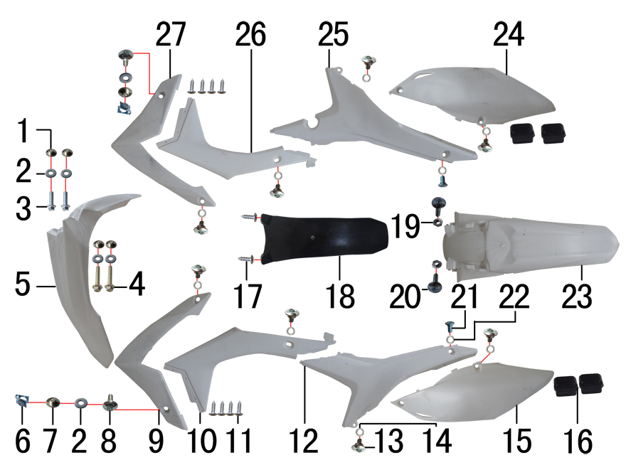 | 1 | 3.340.0420 | 台阶衬套 | BSE250 Ф19*Ф8.5-Ф6*5.5mm 铝 | 4
 | 2 | 7.210.0070 | 平垫圈 | Φ6*Φ18*1.5镀锌 | 6
 | 3 | 7.010.0020 | 六角法兰面螺栓 | M6*16蓝白锌 | 2
 | 4 | 7.010.0060 | 六角法兰面螺栓 | M6*35蓝白锌 | 2
 | 5 | 6.130.0170 | 前挡泥板 | BSE250-2 白色 | 1
 | 6 | 7.190.0010 | 卡片螺母 | M6 蓝白锌 | 2
 | 7 | 3.340.0380 | 台阶衬套 | Ф7*4.5-Ф9.5*2.5-Ф20mm 电镀 | 2
 | 8 | 7.050.0025 | 内六角大扁头螺钉 | M6*20蓝白锌 | 2
 | 9 | 6.150.0180 | 前左侧板前 | BSE250-4 白色 | 1
 | 10 | 6.170.0130 | 前左侧板 | BSE250-5 白色 | 1
 | 11 | 7.100.0020 | 十字槽盘头自攻螺钉 | 4.2*8白锌 | 8
 | 12 | 6.170.0140 | 左后侧板 | BSE250-8 白色 | 1
 | 13 | 7.080.0050 | 伞头内六角螺丝 | 台阶M6*9 白锌（525） | 8
 | 14 | 7.210.0120 | 平垫圈 | Φ10*Φ16*1.0镀锌 | 8
 | 15 | 6.190.0140 | 左后侧板下 | BSE250-9 白色 | 1
 | 16 | 1.088.0060 | 侧板隔热橡胶垫 | BSE250 硅胶黑色 | 4
 | 17 | 7.100.0110 | 十字槽盘头自攻螺钉 | 4.8*16白锌 | 2
 | 18 | 6.230.0080 | 后挡泥皮 | BSE250-12 黑色 | 1
 | 19 | 7.170.0020 | 六角法兰面防滑螺母 | M6蓝白锌 | 2
 | 20 | 7.050.0030 | 内六角大扁头螺钉 | M6*25蓝白锌 | 2
 | 21 | 7.080.0030 | 内六角台阶螺栓 | M8*25蓝白锌（盘栓） | 2
 | 22 | 7.210.0130 | 平垫圈 | Φ10*Φ18*1.5镀锌 | 2
 | 23 | 6.140.0170 | 后挡泥板 | BSE250-3 白色 | 1
 | 24 | 6.200.0130 | 右后侧板下 | BSE250-11 白色 | 1
 | 25 | 6.180.0130 | 右后侧板 | BSE250-10 白色 | 1
 | 26 | 6.180.0120 | 前右侧板 | BSE250-7 白色 | 1
 | 27 | 6.160.0170 | 前右侧板前 | BSE250-6 白色 | 1

DIAGRAM | FAIRINGS SYSTEM
 | № | КОД детали | Название | спецификация | кол-во | REMARKS
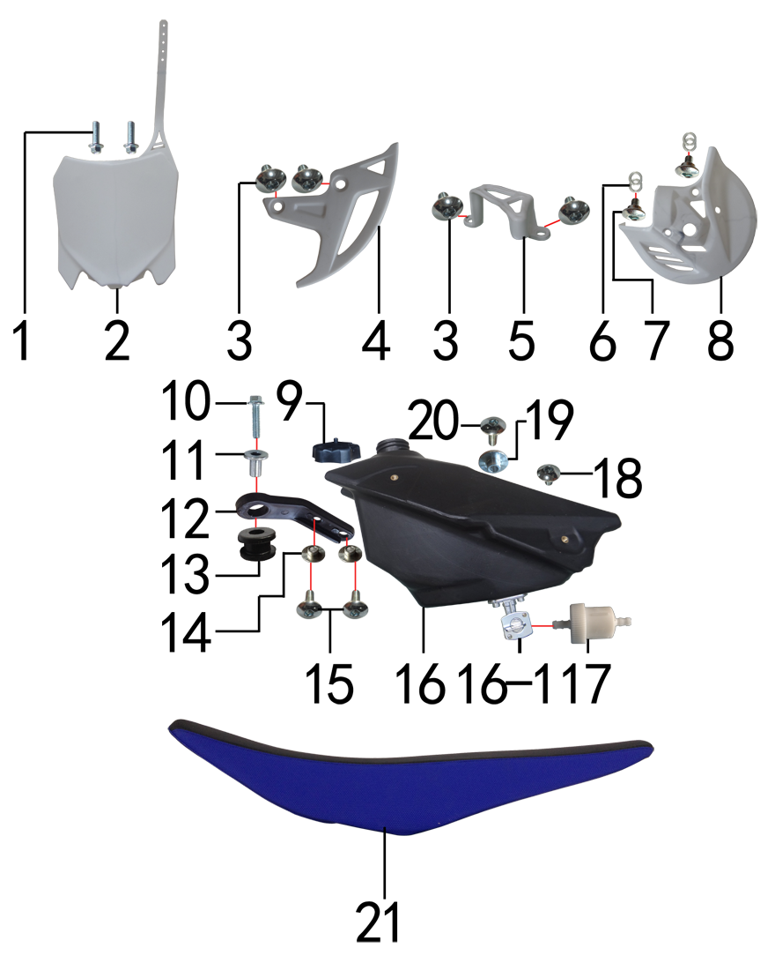 | 1 | 7.010.0020 | 六角法兰面螺栓 | M6*16蓝白锌 | 2
 | 2 | 6.110.0230 | 记分牌 | BSE250-1 白色 | 1
 | 3 | 7.050.0010 | 内六角大扁头螺钉 | M6*10蓝白锌 | 4
 | 4 | 4.340.0050 | 后碟刹盘护罩 | CRF后泵体-17(白色) | 1
 | 5 | 4.340.0040 | 后碟刹泵护罩 | CRF后泵体-16(白色) | 1
 | 6 | 7.210.0120 | 平垫圈 | Φ10*Φ16*1.0镀锌 | 4
 | 7 | 7.080.0050 | 伞头内六角螺丝 | 台阶M6*9 白锌（525） | 2
 | 8 | 4.340.0060 | 前碟刹盘护罩 | CRF前泵体-18(白色) | 1
 | 9 | 6.090.0190 | 油壶盖 | J1、J5黑色 | 1
 | 10 | 7.010.0040 | 六角法兰面螺栓 | M6*25蓝白锌 | 1
 | 11 | 3.340.0350 | 油箱隔套 | Φ6.5*Φ9-Φ20*15-17mm（532） | 1
 | 12 | 1.017.0100 | 油壶固定片 | BSE250 黑色塑料 | 1
 | 13 | 3.250.0020 | 油箱缓冲胶垫 | BSE250工字 | 1
 | 14 | 3.340.0420 | 台阶衬套 | BSE250 Ф19*Ф8.5-Ф6*5.5mm 铝 | 2
 | 15 | 7.050.0011 | 内六角大扁头螺钉 | M6*12蓝白锌 | 2
 | 16 | 6.080.0220 | 油壶 | BSE250(带长油壶开关) 黑色 | 1
 | 16-1 | 1.020.0020 | 油壶开关 | 双孔BSR(BSE250长) | 1
 | 17 | 1.026.0010 | 油滤器 | 白色塑料(不能拆卸) | 1
 | 18 | 7.050.0010 | 内六角大扁头螺钉 | M6*10蓝白锌 | 1
 | 19 | 3.340.0410 | 座垫限位衬套 | BSE250 Ф22*Ф9.5-Ф6*9mm 铝 | 1
 | 20 | 7.050.0020 | 内六角大扁头螺钉 | M6*16蓝白锌 | 1
 | 21 | 6.010.0580 | 座垫 | J6 上黑两侧蓝 我司提供座垫支架 烫印MOJO(硬度70-75) | 1

DIAGRAM
 | № | КОД детали | Название | спецификация | кол-во | REMARKS
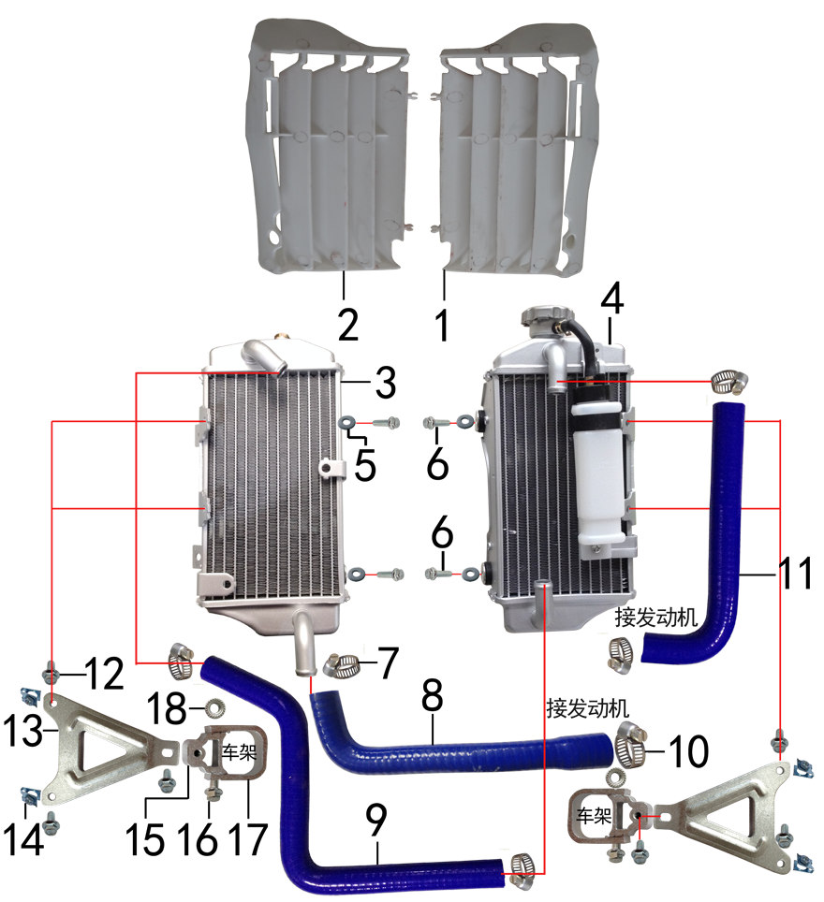 | 1 | 6.260.0041 | 导风板 | BSE250-14 白色(右) | 1
 | 2 | 6.260.0040 | 导风板 | BSE250-13 白色(左) | 1
 | 3 | 1.159.0075 | 水箱(左) | 铝车架歼6 带温控孔(M16*1.5) | 1
 | 4 | 1.159.0076 | 水箱(右) | 铝车架歼6 带副水壶 | 1
 | 5 | 7.210.0070 | 平垫圈 | Φ6*Φ18*1.5镀锌 | 4
 | 6 | 7.010.0050 | 六角法兰面螺栓 | M6*30蓝白锌 | 4
 | 7 | 1.030.0070 | 不锈钢抱箍 | Φ14-Φ27（原Φ16-25 J5水管） | 5
 | 8 | 1.158.0062 | 硅胶管 | 扩口 蓝色 | 1
 | 9 | 1.158.0060 | 硅胶管 | Z型 蓝色 | 1
 | 10 | 1.030.0075 | 不锈钢抱箍 | Φ18-Φ32（原Φ19-29) | 1
 | 11 | 1.158.0061 | 硅胶管 | 7型 蓝色 | 1
 | 12 | 7.010.0020 | 六角法兰面螺栓 | M6*16蓝白锌 | 6
 | 13 | 3.750.0200 | 水箱支架 | J6水箱 铝 银色 | 2
 | 14 | 7.190.0010 | 卡片螺母 | M6 蓝白锌 | 4
 | 15 | 3.740.0100 | 固定座 | J6水箱支架内 铝型材 银色 | 2
 | 16 | 7.010.0081 | 六角法兰面螺栓 | M6*50蓝白锌 | 2
 | 17 | 3.740.0105 | 固定座 | J6水箱支架外(U形) 铝型材 银色 | 2
 | 18 | 7.170.0020 | 六角法兰面防滑螺母 | M6蓝白锌 | 2

DIAGRAM | OTHERS
 | № | КОД детали | Название | спецификация | кол-во | REMARKS
 | 1 | 6.050.0025 | 胶棉布 | 方型(内宽72mm) | 1
 | 2 | 6.301.0900 | 513覆膜贴花 | M-2 BSE250(含记分牌) 标配J6 | 1
 | 3 | 1.161.0200 | 汽油管 | EPA标准（8.5*4.5） | 0.3

ADDITIONAL SPARE PARTS REQUIRED | POS. | ERP CODE | CHINESE NAME | SPECIFICATION | QTY | REMARKS

GRAND TOTAL:

